画面設計
 | Ita仕様書自動作成 |  |  |  |  |  |  |  |  |  |  |  |  |  |  |  |  |  |  |  |  |  |  |  | ― |  | □ | ×
 |  |  | パターン選択
 | PGMパターン選択

 | 基本情報設定

 | テストケース編集 |  |  |  |  |  | ＡＣＰ

 |  |  |  |  |  |  |  |  | バッチ |  |  |  |  | オンライン

 |  |  |  |  |  |  | 部品

 |  |  |  |  |  |  |  |  | 共通部品 |  |  |  |  | 業務部品

 |  |  |  |  |  |  | ＤＢＩ

 |  |  |  |  |  |  |  |  | 参照 |  |  |  |  | 参照

 | Ita仕様書自動作成
 |  |  | パターン選択／ＡＣＰ／バッチ |  |  |  |  |  |  |  |  |  |  |  |  |  |  |  |  |  |  |  |  |  |  |  | << 返回
 | PGMパターン選択

 | 関連情報設定 |  |  |  | ＩＰＯ情報

 | テストケース編集 |  |  |  | ＩＰＯファイル |  |  |  |  |  |  |  |  |  |  |  |  |  |  |  | 選択

 |  |  |  |  | ＰＧＭＩＤ |  |  |  |  |  |  |  |  |  |  |  |  |  |  |  |  |  |  |  |  |  |  |  |  | ← IPOファイルより自動取得

 |  |  |  |  | ＰＧＭ名称 |  |  |  |  |  |  |  |  |  |  |  |  |  |  |  |  |  |  |  |  |  |  |  |  | ← IPOファイルより自動取得

 |  |  |  |  | スケルトン |  |  |  |  |  |  |  | ＞ |  |  |  |  |  |  |  |  |  |  |  |  |  |  |  |  | ← IPOファイルより自動取得

 |  |  |  |  | 作業者情報

 |  |  |  |  | 担当者 |  |  |  |  |  |  |  |  |  |  |  | 会社略称

 |  |  |  |  | 最終更新者 |  |  |  |  |  |  |  |  |  |  |  | 会社略称

 |  |  |  |  | 最終承認者 |  |  |  |  |  |  |  |  |  |  |  | 会社略称

 |  |  |  |  | 成果物情報

 |  |  |  |  | 成果物パス |  |  |  |  |  |  |  |  |  |  |  |  |  |  |  | 選択

 |  |  |  |  |  |  |  |  |  |  |  |  |  |  |  |  |  |  |  |  |  |  |  | IPO解析

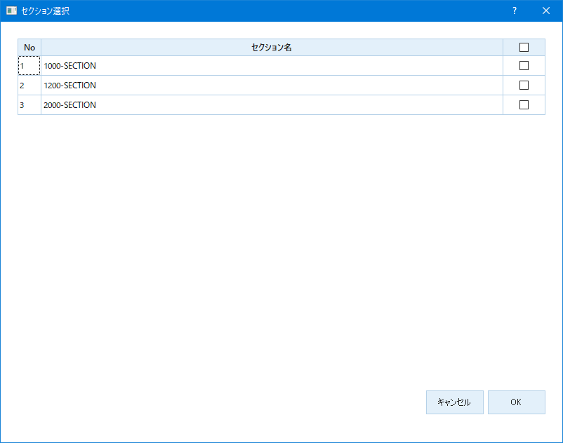

 | Ita仕様書自動作成
 |  |  | PGMID |  |  | xxxxx |  |  |  |  | PGM名称 |  | xxxxxxxxxx |  |  |  |  |  | 十 ケース追加 |  | ↑ Ita仕様書作成 |  |  |  |  |  | << 返回
 | PGMパターン選択
 |  |  | № |  | ケース一覧 |  |  |  |  |  |  |  |  |  |  |  |  |  | 更新時間 |  |  |  | 操作
 | 基本情報設定
 |  | 1 |  |  | ＸＸＸＸＸ |  |  |  |  |  |  |  |  |  |  |  |  |  |  |  |  |  | 編集 |  |  | 削除
 | テストケース編集
 |  | 2 |  |  | ＹＹＹＹＹＹＹＹＹＹＹＹＹＹＹＹ |  |  |  |  |  |  |  |  |  |  |  |  |  |  |  |  |  | 編集 |  |  | 削除

 |  | 3 |  |  |  |  |  |  |  |  |  |  |  |  |  |  |  |  |  |  |  |  | 編集 |  |  | 削除

 |  | 4 |  |  |  |  |  |  |  |  |  |  |  |  |  |  |  |  |  |  |  |  | 編集 |  |  | 削除

 |  | 5 |  |  |  |  |  |  |  |  |  |  |  |  |  |  |  |  |  |  |  |  | 編集 |  |  | 削除

 |  | 6 |  |  |  |  |  |  |  |  |  |  |  |  |  |  |  |  |  |  |  |  | 編集 |  |  | 削除

 |  | 7 |  |  |  |  |  |  |  |  |  |  |  |  |  |  |  |  |  |  |  |  | 編集 |  |  | 削除

 |  | 8 |  |  |  |  |  |  |  |  |  |  |  |  |  |  |  |  |  |  |  |  | 編集 |  |  | 削除

 |  | 9 |  |  |  |  |  |  |  |  |  |  |  |  |  |  |  |  |  |  |  |  | 編集 |  |  | 削除

 |  | 10 |  |  |  |  |  |  |  |  |  |  |  |  |  |  |  |  |  |  |  |  | 編集 |  |  | 削除

 |  | 11 |  |  |  |  |  |  |  |  |  |  |  |  |  |  |  |  |  |  |  |  | 編集 |  |  | 削除

 |  | 12 |  |  |  |  |  |  |  |  |  |  |  |  |  |  |  |  |  |  |  |  | 編集 |  |  | 削除

 |  | 13 |  |  |  |  |  |  |  |  |  |  |  |  |  |  |  |  |  |  |  |  | 編集 |  |  | 削除

 |  | 14 |  |  |  |  |  |  |  |  |  |  |  |  |  |  |  |  |  |  |  |  | 編集 |  |  | 削除

 |  | 15 |  |  |  |  |  |  |  |  |  |  |  |  |  |  |  |  |  |  |  |  | 編集 |  |  | 削除

 |  |  |  |  |  |  |  |  |  |  |  |  |  |  |  |  |  |  |  |  |  |  |  |  | 1 2 3 4 5 ⇒

 | Ita仕様書自動作成
 |  |  | PGMID |  |  | xxxxx |  |  |  |  | PGM名称 |  | xxxxxxxxxx |  |  |  |  |  | 十 ケース追加 |  | ↑ Ita仕様書作成 |  |  |  |  |  | << 返回
 | PGMパターン選択
 |  |  | ケース編集 |  |  |  |  |  |  |  |  |  |  |  |  |  |  |  |  |  | 追加 |  |  |  | 保存
 | 基本情報設定

 | テストケース編集 |  |  | ケース説明 |  |  |  | ＸＸＸＸＸ |  |  |  |  |  |  |  |  |  |  |  |  |  |  |  |  |  |  |  |  | ← ケース編集からであれば、内容を自動導入する。
 |  |  |  |  |  |  |  |  |  |  |  |  |  |  |  |  |  |  |  |  |  |  |  |  |  |  |  |  | ケース追加であれば、自分で編集

 |  |  |  | セクション |  |  |  |  |  |  |  | ＞

 |  |  |  | ケース詳細 |  |  |  | 抽出 |  | 追加 +

 |  |  |  | 条件 |  |  |  |  |  |  |  |  |  |  | 処理
 |  |  |  | 条件項目 |  |  |  |  |  | 判定値 |  |  |  |  | ステータス | 設定項目 |  | 設定値 |  | ファイル出力 |  | スナップ出力 |  | コンソール出力 |  | エラーメッセージ出力
`
 |  |  |  |  |  |  |  |  |  |  |  |  |  |  | 〉 |  |  |  |  | 〉 |  | 〉 |  | 〉 |  | 〉

 |  |  |  |  |  |  |  |  |  |  |  |  |  |  | 〉 |  |  |  |  | 〉 |  | 〉 |  | 〉 |  | 〉

 |  |  |  |  |  |  |  |  |  |  |  |  |  |  | 〉 |  |  |  |  | 〉 |  | 〉 |  | 〉 |  | 〉

 |  |  |  |  |  |  |  |  |  |  |  |  |  |  | 〉 |  |  |  |  | 〉 |  | 〉 |  | 〉 |  | 〉

 |  |  |  |  |  |  |  |  |  |  |  |  |  |  | 〉 |  |  |  |  | 〉 |  | 〉 |  | 〉 |  | 〉

 |  |  |  |  |  |  |  |  |  |  |  |  |  |  | 〉 |  |  |  |  | 〉 |  | 〉 |  | 〉 |  | 〉

 |  |  |  |  |  |  |  |  |  |  |  |  |  |  | 〉 |  |  |  |  | 〉 |  | 〉 |  | 〉 |  | 〉

 |  |  |  |  |  |  |  |  |  |  |  |  |  |  | 〉 |  |  |  |  | 〉 |  | 〉 |  | 〉 |  | 〉

 |  |  |  |  |  |  |  |  |  |  |  |  |  |  | 〉 |  |  |  |  | 〉 |  | 〉 |  | 〉 |  | 〉

 |  |  |  |  |  |  |  |  |  |  |  |  |  |  |  |  |  |  |  |  |  |  |  |  | 1 2 3 4 5 ⇒

